Sheet2
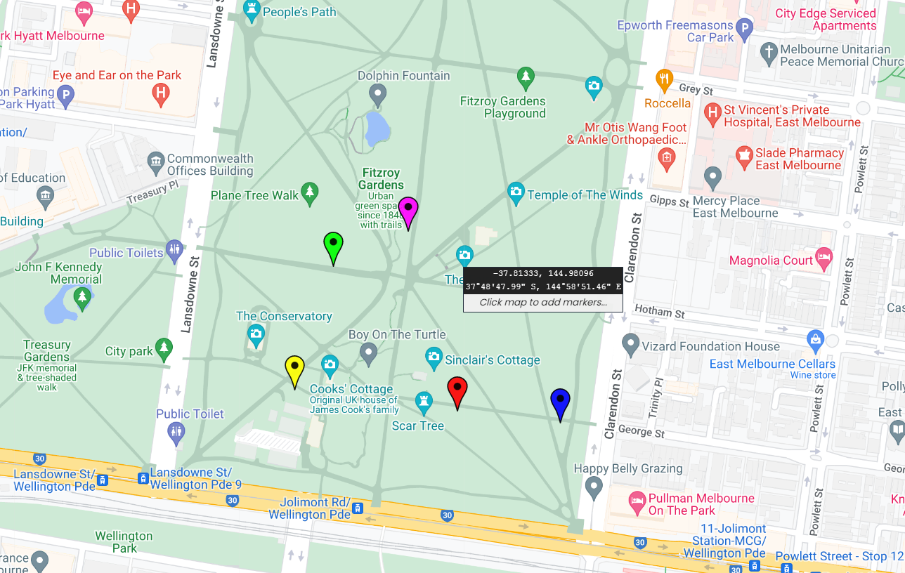
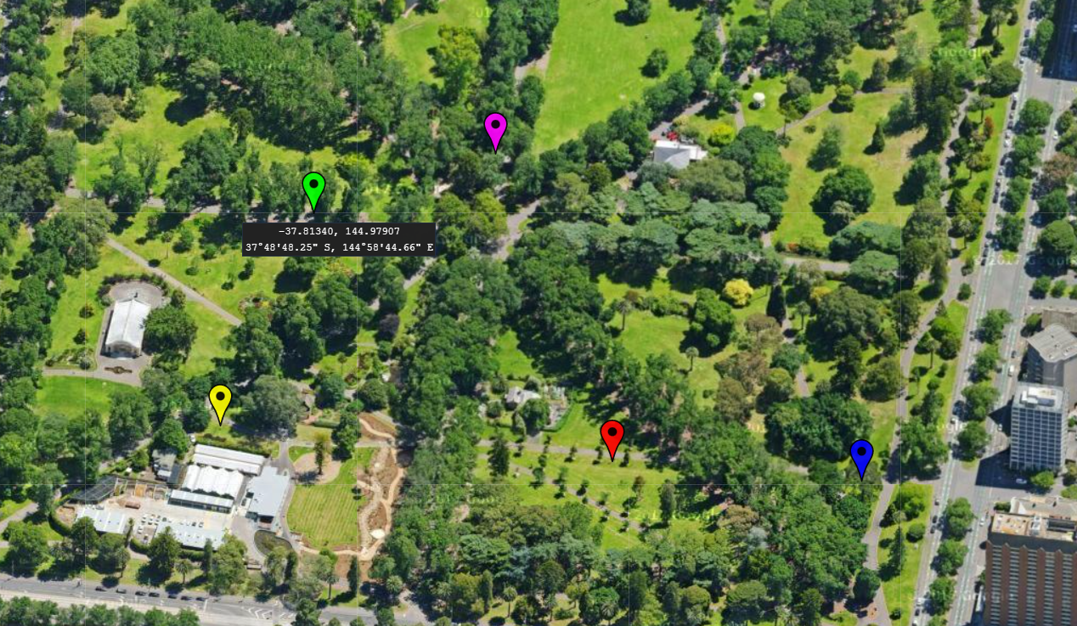
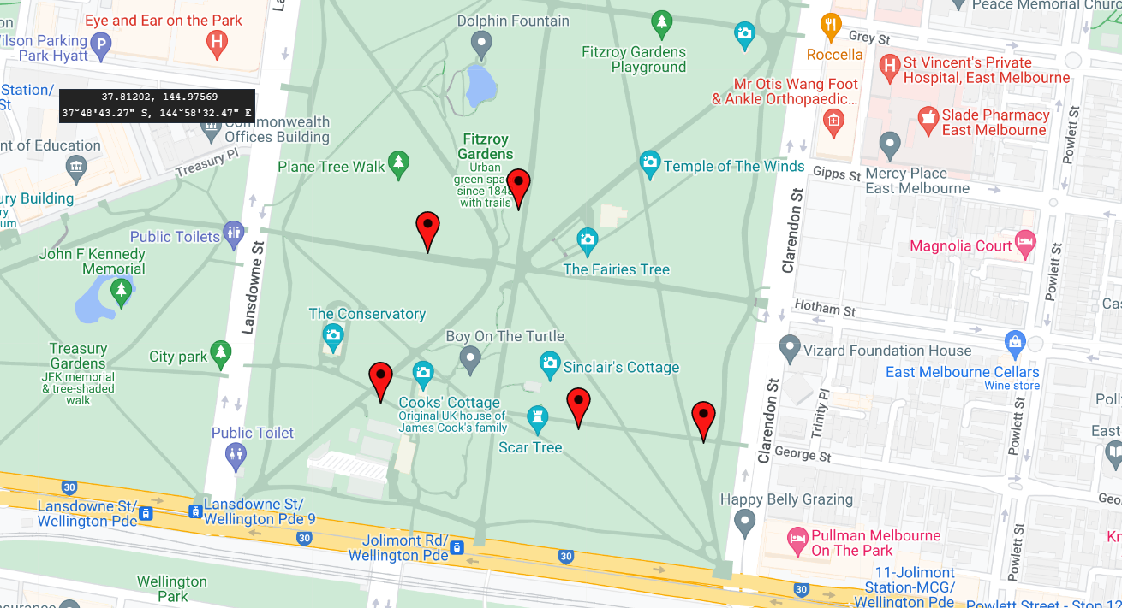
lat | lng | name | color
-37.8148084 | 144.980999 | 501 | #FF0000
-37.8146097 | 144.9790177 | 502 | #FF0000
-37.813073 | 144.9804061 | 505 | #FF0000
-37.8149218 | 144.9822582 | 507 | #FF0000
-37.8134078 | 144.9794923 | 508 | #FF0000

